Sheet1
 |  |  |  |  |  |  |  | 1
 |  |  |  |  |  |  |  | 2
Maquina: ${nombre maquina} |  |  |  |  |  |  |  | 3

 | Información General

 |  | IP |  |  | MAC |  | total RAM

 |  |  |  |  | total SWAP

 |  | CPU
 |  | Nucleos |  |  |  | Frecuencia multinicleo

 |  | Particiones

 |  |  | # |  | Nombre |  | Total
 |  |  |  |  | 1dsjds |  | 15555
 |  |  |  |  | 2dd |  | 2000
 |  |  |  |  | 3d |  | 399

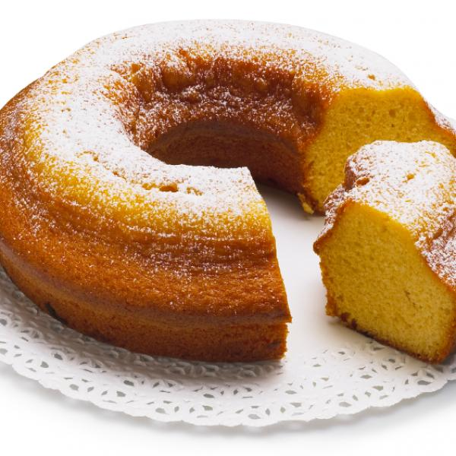

 |  | Usuarios creados

 |  |  | # |  | Nombre |  | datos…..
 |  |  |  |  | 1dsjds |  | 15555
 |  |  |  |  | 2dd |  | 2000
 |  |  |  |  | 3d |  | 399

 | Información Detallada

 |  | RAM


 |  |  | Top procesos |  |  | Uso de Ram
 |  |  |  |  |  | 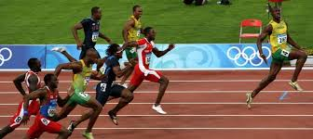

 |  | Disco

 |  |  |  | Uso de Ram

 |  | Usuarios del sistema

 |  |  | # |  | Nombre |  | datos…..
 |  |  |  |  | 1dsjds |  | 15555
 |  |  |  |  | 2dd |  | 2000
 |  |  |  |  | 3d |  | 399

